Devis
IMAGE | REFERENCE | DESIGNATION | MARQUE | CATEGORIE | STYLE | SPORT CODE | COULEUR | QUANTITE | ZONE | PRIX VENTE | NS2 | NS4 | NS9 | NS10 | NS11 | NS5
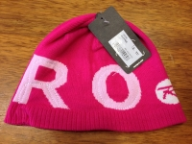 | a001 | a001 desc | marque 2 | CHAUSSURESSSS | J | TENNIS | red | 2 | r34pal54 | 3 | 3 | 4 | 1 | 9 | 1
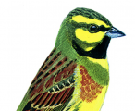 | laura1 | qsdqsd | marque 2 | CHAUSSURESSSS | J | TENNIS | red | 5 | A23PAL44 | 3 |  | 3 |  |  |  | 2

